关系图
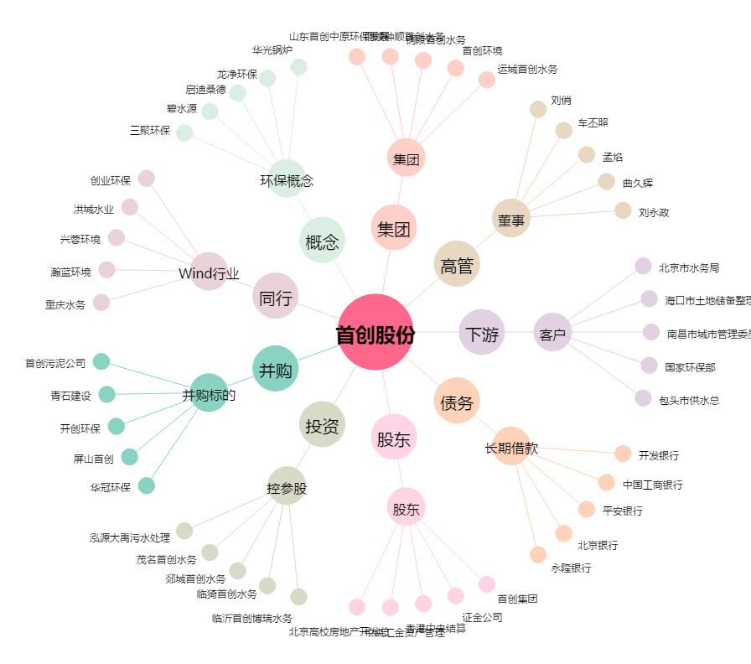
首创股份[600008.SH] - 关系概览图

